关系图
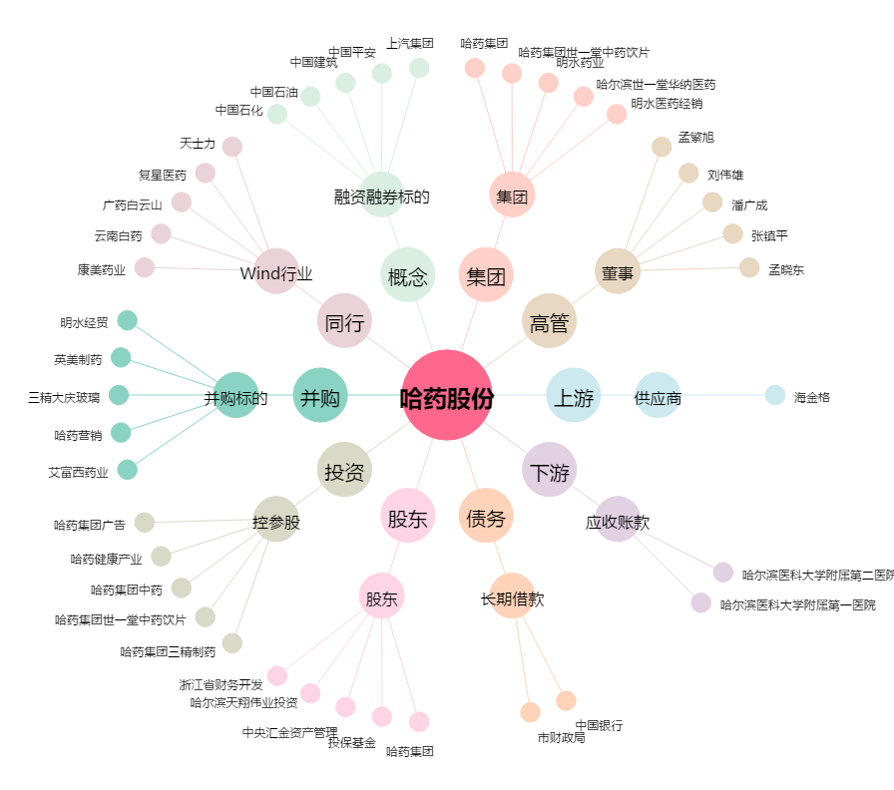
哈药股份[600664.SH] - 关系概览图

